信用交易
融资融券市场交易数据统计(2025-06-09)

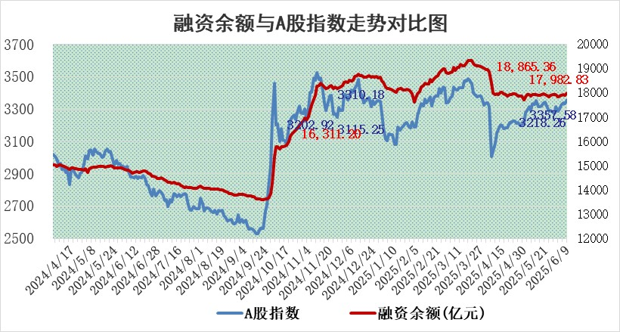
标的证券 | 融资融券余额（亿元） | 融资余额（亿元） | 融券余额（亿元） | 融资买入额（亿元） | 融资融券规模变化（亿元） | 融资余额增幅(‰) | 融券余额增幅(%)
统计数据 | 18,161.27 | 17,982.83 | 122.69 | 1,179.15 | 75.31 | 4.06 | 0.68

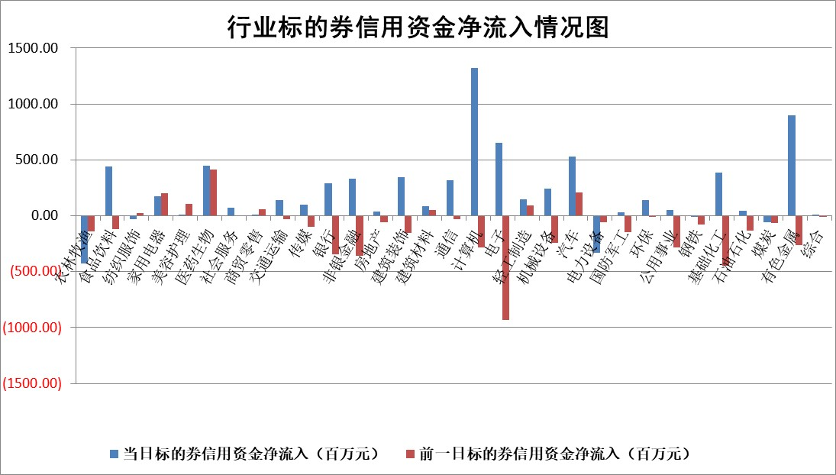

标的基金代码 | 标的基金简称 | 融资余额/市值(%) | 融资余额增幅(%) | 融资买入额/成交金额(%) | （融资余额净增额-融券余额净增额）/市值(‱) | 融券余额降幅(%) | ABS[（融资余额净增额-融券余额净增额）/市值净增额-1](%)
159902 | 华夏中小板ETF | 0.00 | 0.00 | 0.00 | 0.00 | 0.00 | 100.00
159915 | 易方达创业板ETF | 2.17 | 0.09 | 213682.65 | 0.17 | -4.09 | 99.58
159919 | 嘉实沪深300ETF | 0.65 | 3.02 | 12.10 | 1.89 | -1.20 | 95.32
159920 | 华夏恒生ETF | 31.21 | 0.35 | 39.81 | 10.83 | -1.09 | 90.16
159922 | 嘉实中证500ETF | 0.86 | -4.21 | 15.24 | -4.01 | -0.82 | 103.03
159925 | 南方沪深300ETF | 0.39 | -7.71 | 0.01 | -3.24 | -0.28 | 111.55
159928 | 消费ETF | 1.59 | -4.34 | 0.97 | -7.25 | -0.49 | 92.23
159934 | 易方达黄金ETF | 26.51 | -0.06 | 9.71 | -1.63 | 0.00 | 98.54
159939 | 全指信息技术ETF | 1.06 | 2.25 | 22.79 | 2.33 | -0.64 | 96.36
159940 | 全指金融地产ETF | 0.28 | 0.31 | 0.00 | 0.09 | 0.00 | 99.72
159995 | 半导体芯片ETF | 3.06 | 2.72 | 504.39 | 8.10 | 0.14 | 85.70
159997 | 天弘中证电子ETF | 0.74 | -1.20 | 1.87 | -0.91 | -0.64 | 101.65
159998 | 天弘中证计算机主题ETF | 3.81 | 14.21 | 1.25 | 47.46 | 0.00 | 71.03
510050 | 华夏上证50ETF | 1.86 | 4.15 | 953.08 | 7.41 | -0.47 | 91.75
510180 | 华安上证180ETF | 0.39 | 0.75 | 5.76 | 0.29 | -0.28 | 98.22
510880 | 华泰柏瑞红利ETF | 0.47 | 5.65 | 5.55 | 2.57 | 7.70 | 169.08
510900 | 易方达恒生H股ETF | 34.88 | 0.08 | 1.76 | 2.96 | 0.00 | 97.43
511010 | 5年期国债ETF | 1.75 | -0.33 | 0.02 | -0.59 | 0.00 | 116.95
511380 | 可转债及可交换债券ETF | 2.20 | 1.34 | 51.44 | 2.87 | -0.41 | 93.13
512000 | 全指证券ETF | 6.19 | -0.85 | 10.38 | -5.49 | -1.93 | 106.19
512010 | 沪深300医药卫生ETF | 4.48 | -2.19 | 94.87 | -10.34 | -7.38 | 133.31
512070 | 沪深300非银ETF | 2.60 | -1.27 | 516.32 | -3.34 | 0.00 | 104.73
512400 | 南方中证申万有色金属ETF | 1.39 | 5.04 | 1.51 | 6.68 | -0.12 | 114.02
512580 | 广发中证环保产业ETF | 0.79 | 0.46 | 0.06 | 0.36 | 0.00 | 99.59
512660 | 国泰中证军工ETF | 2.99 | 0.49 | 9.38 | 1.17 | -2.87 | 97.83
512800 | 华宝中证银行ETF | 4.41 | 1.85 | 1.96 | 6.51 | -5.12 | 92.87
512980 | 广发中证传媒ETF | 1.32 | -5.82 | 411.96 | -8.29 | -0.85 | 107.36
515030 | 华夏中证新能源汽车ETF | 1.69 | -0.49 | 2.61 | -1.41 | -6.81 | 103.81
515050 | 华夏中证5G通信主题ETF | 1.17 | -2.65 | 7.72 | -3.62 | -2.86 | 106.08
515070 | 华夏中证人工智能ETF | 2.44 | -3.85 | 10.80 | -9.78 | 0.00 | 111.42
标的股票比较指标 |  | 融资余额/流通A股市值(%) | 融资余额增幅(%) | 融资买入额/成交金额(%) | （融资余额净增额-融券余额净增额）/流通A股市值(‱) | 融券余额降幅(%) | ABS[（融资余额净增额-融券余额净增额）/流通A股市值净增额-1](%)
前十名标的个股 |  | 大理药业 | 爱科赛博 | 博隆技术 | 福达合金 | 兴瑞科技 | 迈威生物
 |  | 卓朗科技 | 中超控股 | 凯尔达 | 隆扬电子 | 阿拉丁 | 通灵股份
 |  | 鹏都农牧 | 卓易信息 | 绿岛风 | 中科磁业 | 阿尔特 | 力诺特玻
 |  | 东旭光电 | 力诺特玻 | 翔腾新材 | 恒宝股份 | 京泉华 | 麒麟信安
 |  | 威创股份 | 绿岛风 | 日联科技 | 中超控股 | 华昌达 | 绿岛风
 |  | 海印股份 | 森鹰窗业 | 富淼科技 | 天阳科技 | 德尔玛 | 茂莱光学
 |  | 广汇汽车 | 泰祥股份 | 深圳能源 | 迈威生物 | 腾亚精工 | 德福科技
 |  | 首航高科 | 石基信息 | 江苏有线 | 森鹰窗业 | 亿晶光电 | 炬光科技
 |  | 超华科技 | 山东高速 | 兴蓉环境 | 东星医疗 | 宣亚国际 | 联合化学
 |  | 联络互动 | 倍轻松 | 西部创业 | 泰祥股份 | 明德生物 | 皓元医药
后十名标的个股 |  | 中航产融 | 德福科技 | 天茂集团 | 华脉科技 | 博俊科技 | 锐科激光
 |  | 玉龙股份 | 华脉科技 | 北方长龙 | 德福科技 | 天际股份 | 中国高科
 |  | 江苏吴中 | 康平科技 | 中科曙光 | 欧圣电气 | 龙蟠科技 | 优刻得
 |  | 海南椰岛 | 欧圣电气 | 派林生物 | 恒辉安防 | 文峰股份 | 京源环保
 |  | 星光农机 | 睿智医药 | 海光信息 | 航天南湖 | 启迪环境 | 百胜智能
 |  | 帕瓦股份 | 恒辉安防 | 中颖电子 | 优刻得 | 时代新材 | 观想科技
 |  | 美尔雅 | 国睿科技 | 中航产融 | 金城医药 | 宁波港 | 常熟银行
 |  | 华西能源 | 中毅达 | 玉龙股份 | 中邮科技 | 正海磁材 | 康强电子
 |  | 长园集团 | 智翔金泰 | 江苏吴中 | 睿智医药 | 联泓新科 | 融捷股份
 |  | 金刚光伏 | 晓鸣股份 | 海南椰岛 | 金新农 | 上海家化 | 鸿日达
说明：1.以上普通交易数据和信用交易数据皆以交易日收盘后数据为基准；2.上述标的证券总数据只计算标的证券市场总数据，不包括从标的证券中调出去标的证券数据，所以与交易所公布的总值略有不同； 3.上述行业采用申万一级行业分类；4.以上标的基金和标的个股中比较的6个指标值中：前5个（从左至右）为正向指标，值越大排名越靠前；第6个为逆向指标，值越小，排名越靠前；5.第6个指标中ABS[]表示求绝对值，其主要用于考量信用资金相对净流入对股价相对净变化的贡献程度；6.数据来源：wind，交易所。

 |  |  |  | 证券代码 | 新增融资余额 | 融资买入额 | 融资买入增幅前10
 |  | 1 | 西部建设 | 002302 | 80643953 | 177472374 | 41%
 |  | 2 | 天键股份 | 301383 | 27855096 | 56831811 | 39%
 |  | 3 | 井松智能 | 688251 | 7040854 | 13763946 | 27%
 |  | 4 | 国电电力 | 600795 | 116116226 | 151740647 | 23%
 |  | 5 | 华立科技 | 301011 | 9342856 | 31199107 | 23%
 |  | 6 | 捷邦科技 | 301326 | 9066090 | 22350547 | 22%
 |  | 7 | 海利尔 | 603639 | 19864834 | 35520613 | 20%
 |  | 8 | 华研精机 | 301138 | 7597460 | 13339451 | 16%
 |  | 9 | 鹏辉能源 | 300438 | 83773067 | 304558811 | 16%
 |  | 10 | 建科股份 | 301115 | 7106455 | 29879412 | 15%

